邮件
项目编号
文档编号
密 级 | 内部
邮件系统
版本号 | 变更者 | 变更类型 | 变更时间 | 文档状态 | 备注
V1.0 | 邓海丰 | 新增 | 2026-06-10 | 草案 | 创建文档

设计目的
 | 邮件系统是用于系统发送信息与奖励的系统
 | 可通过后台进行全服或私人的发送邮件以及附件邮件

设计思路
 | 参考末日邮件系统
 |  | 删除玩家邮件功能
 |  | 优化界面展示效果
系统概述
 | 基础规则
 |  | 邮件规则
 |  |  | 邮件保留一个月，到期自动消失。
 |  |  | 当未领取的邮件数量＞100，根据时间排列，自动消除最早的第一封邮件，最新的邮件插入尾数。也就是，总上限是100，累积的邮件不会超过这个数。
 |  |  | 全局表添加配置控制最大数量以及保留的最大时间
 |  |  |  | 全局表
 |  |  |  | 未领取的邮件数量＞N自动删除最早的邮件，直到邮件数量为N
 |  |  |  | 邮件保留时间
 |  | 邮件格式
 |  |  | 发件人+发件时间+标题+内容+奖励包(可选)
 |  |  |  | 邮件表格

其他系统需求
 | 道具需求
 | 无

 | 功能开启需求
 | 玩家1级时即开启此功能

 | 红点需求
 | 有邮件未读时/有奖励未领取时，主界面邮件图标右上角显示红点
 | 邮件列表，当邮件未读/邮件奖励未领取时，列表右上角显示红点

 | 邮件需求
 | 无

 | 跑马灯需求
 | 无

 | 运营需求-----后面做
 | 支持后台发送道具
 | 支持后台删除对应玩家邮件
 | 支持后台发送定时邮件
 | 后台需求：
 |  | 选择需要发送的区服 |  |  | 区服列表，可多选，全选，反选
 |  | 邮件标题
 |  | 邮件内容
 |  | 奖励（为空表示无奖励） |  |  | 道具列表

 |  | 发送时间 |  |  | 必须填写，未来时间发送则为定时发送

 | 服务器需求
 | 为其他功能留邮件调用接口,用于活动道具回收,奖励发放，记录玩家历史邮件
邮件详情界面-未领取
邮件详情界面-已领取
界面展示
 | 界面逻辑
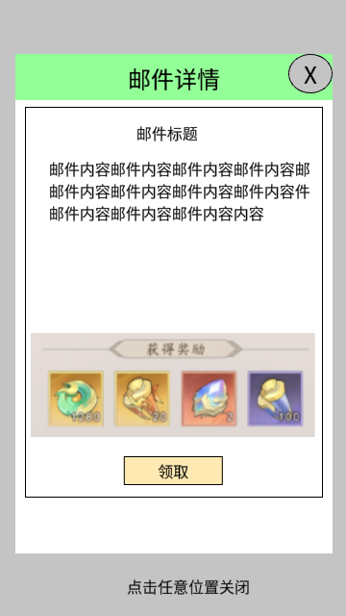
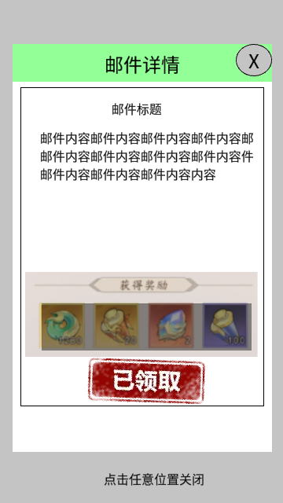

邮件界面-有邮件
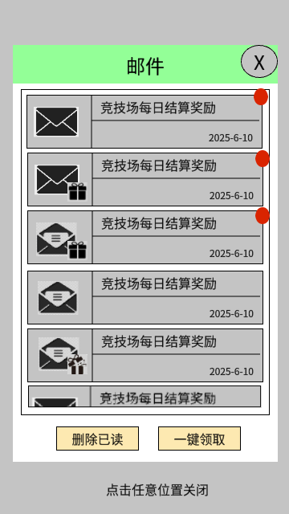

奖励展示界面

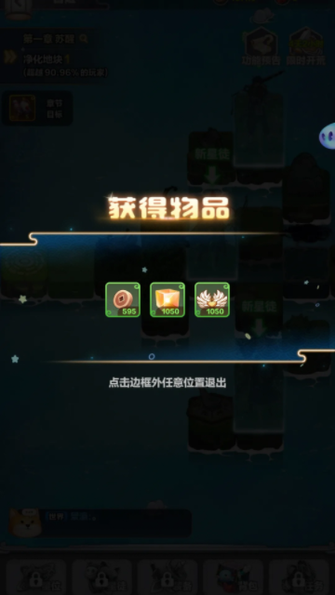

全部删除提示界面
邮件界面-无邮件
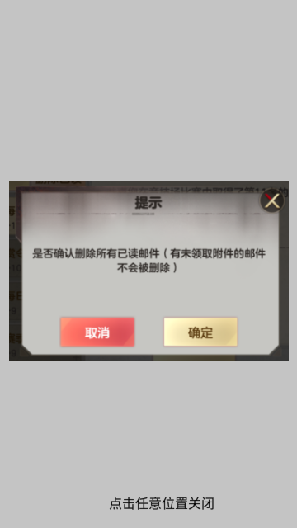


 | 界面图标

 | 常态 |  | 有邮件未读时/有奖励未领取时，邮件右上角显示红点

 | 邮件界面-有邮件
 |  |  |  |  |  | 1 | 邮件列表（显示4个多一点）
 |  |  |  |  |  |  |  | 排序规则
 |  |  |  |  |  |  |  |  | 已读>未读
 |  |  |  |  |  |  |  |  | 时间排序
 |  |  |  |  |  |  |  | 邮件信息显示:邮件图标+邮件奖励图标+邮件标题+邮件发送日期+奖励是否领取红点

 |  |  |  |  |  |  |  |  | 邮件图标
 |  |  |  |  |  |  |  |  |  | 已读 |  |  | 未读

 |  |  |  |  |  |  |  |  | 邮件奖励图标
 |  |  |  |  |  |  |  |  |  | 无奖励不显示 |  |  | 已领取 |  | 未领取

 |  |  |  |  |  |  |  |  | 红点
 |  |  |  |  |  |  |  |  |  | 奖励已领取时红点消失
 |  |  |  |  |  |  |  |  |  | 奖励未领取时红点显示
 |  |  |  |  |  |  |  |  |  | 邮件未读时红点显示
 |  |  |  |  |  |  |  | 状态列表
 |  |  |  |  |  |  |  |  | 已读已领取（底色置灰） |  |  |  |  | 已读未领取（底色高亮） |  | 已读无需领取（底色置灰）

 |  |  |  |  |  |  |  |  | 未读未领取（底色高亮） |  |  |  |  | 未读无需领取(底色高亮）

 |  |  |  |  |  | 2 | 功能区域
 |  |  |  |  |  |  |  | 一键领取
 |  |  |  |  |  |  |  |  | 点击
 |  |  |  |  |  |  |  |  | ⬇➡ | 如果没有奖励可领取，则提示：暂无奖励可领取
 |  |  |  |  |  |  |  |  | ⬇➡ | 如果有奖励可领取，则将邮件中所有未领取的奖励一次性发放给玩家并弹出【奖励展示界面】，并将所有邮件标记为已读。
 |  |  |  |  |  |  |  | 删除已读
 |  |  |  |  |  |  |  |  | 点击
 |  |  |  |  |  |  |  |  | ⬇➡ | 弹出【全部删除提示界面 】
 |  |  |  |  |  |  |  |  |  | ⬇➡ | 取消/关闭：关闭提示界面，返回【邮件界面-有邮件】
 |  |  |  |  |  |  |  |  |  | ⬇➡ | 确定：删除所有已读且奖励均已领取（无奖励不用判断）的邮件，并根据剩余邮件数量展示对应界面
 |  |  |  |  |  |  |  |  |  |  | ⬇➡ | 还有邮件：显示【邮件界面-有邮件】
 |  |  |  |  |  |  |  |  |  |  | ⬇➡ | 无邮件：显示【邮件界面-无邮件 】
 | 邮件详情界面-未领奖

 |  |  |  |  | 1 | 邮件标题
 |  |  |  |  | 2 | 邮件信息
 |  |  |  |  | 3 | 奖励列表
 |  |  |  |  |  |  | 如果没有则不显示
 |  |  |  |  |  |  | 奖励未领取时，奖励高亮显示，点击图标显示【道具详细信息界面】

 |  |  |  |  |  |  | 奖励已领取时，奖励置灰显示，并在奖励列表右上角显示打钩。点击图标显示【道具详细信息界面】

 |  |  |  |  |  | 功能按钮 |  |  |  |  |  |  | D
 |  |  |  |  |  |  | 奖励未领取时显示【领取】

 |  |  |  |  |  |  |  | 点击
 |  |  |  |  |  |  |  | ⬇➡ | 将邮件中的奖励发放给玩家并弹出【奖励展示界面】，并将当前邮件标记为已读。
 |  |  |  |  |  |  | 奖励已领取时显示【已领取】盖戳

 |  |  |  |  |  |  | 无奖励时不显示功能按钮

 | 邮件界面-无邮件

 |  |  |  |  | 直接中间显示：暂时没有新的邮件

美术需求
 | UI需求
 |  | 见上方【界面展示】

 | 原画需求
 |  | 无

 | 特效需求
 |  | 无

 | 动画需求
 |  | 无

 | icon需求
 |  | 主界面邮件图标

